Aws SolutionArquitect
Exam Readiness: AWS Certified Solutions Architect – Associate - Module 1 - Design Resilient Architectures (Spanish)

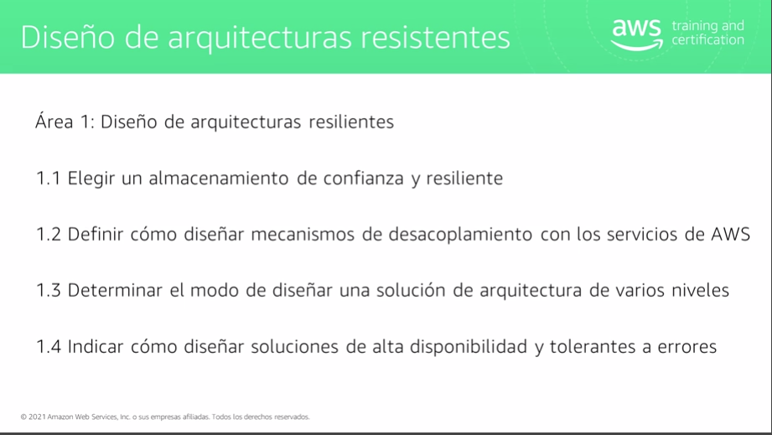

1.1 Almacenamiento de confianza y resilente
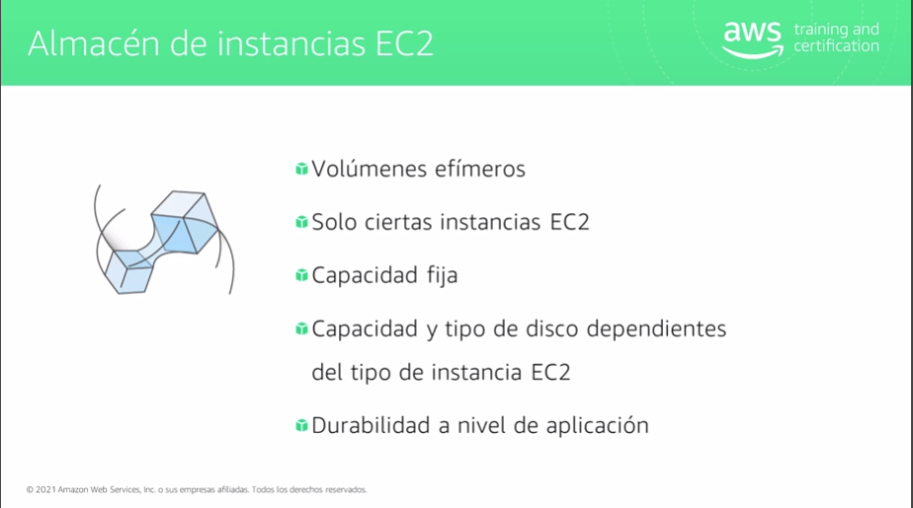
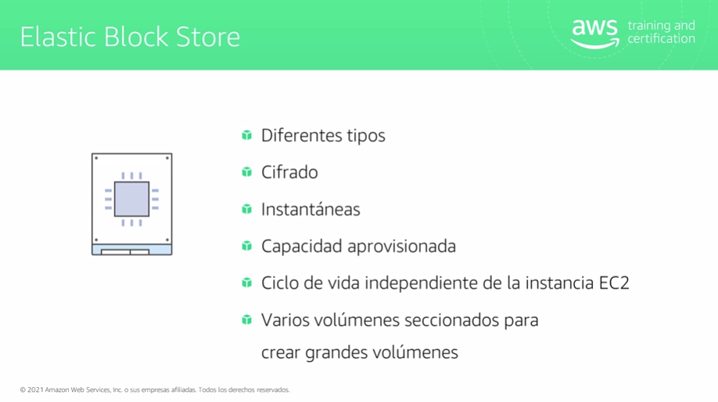

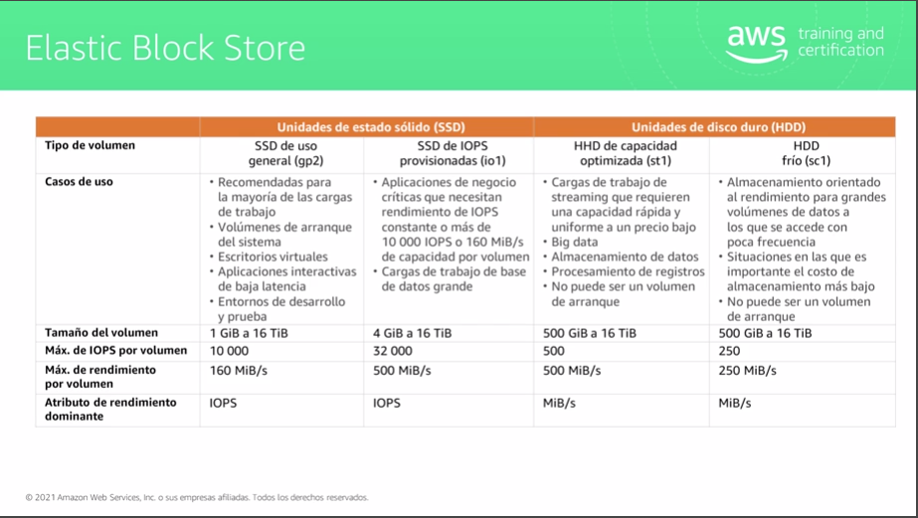

SSD: Sirve para acceso aleatorio | HDD: Sirve para acceso secuencial

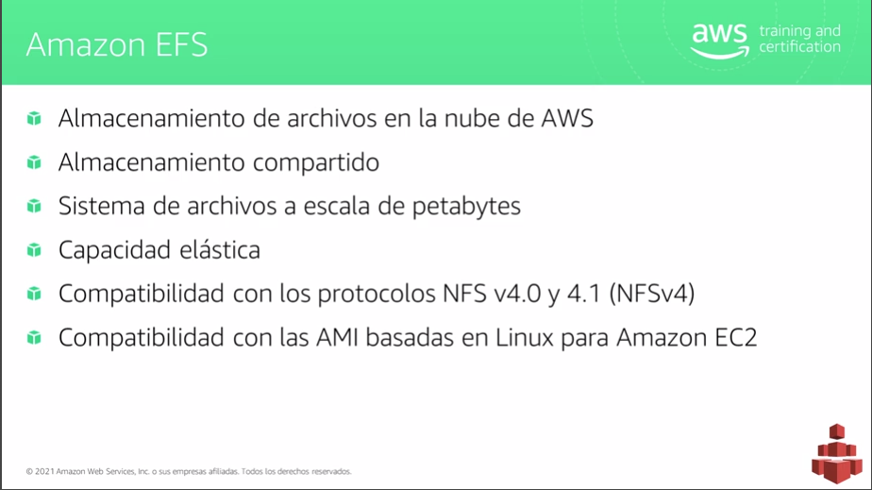
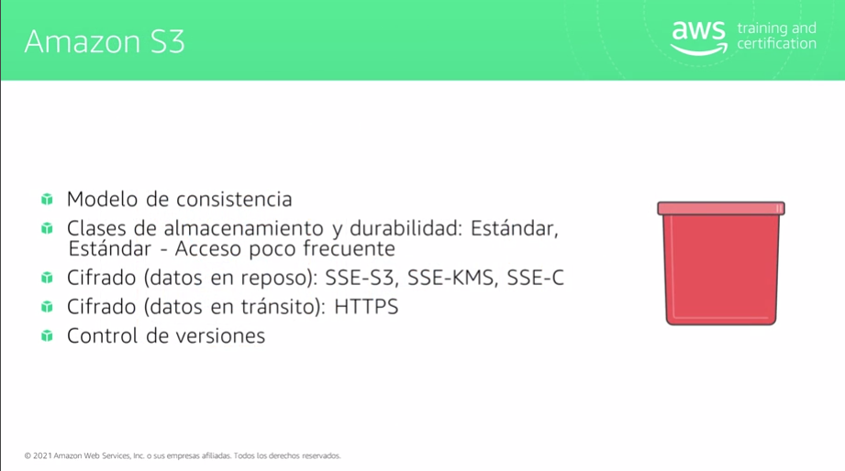

Actualmente no es compatible con Windows | Solo se puede asociar a una VPC a la vez | Consisntenia alta para nuevos objetos
 |  | Consitencia Final para la actualizaciones, significa que si realizo una lectura/escritura inmedaitamente despues de actulizar puedo obtener la version anterior

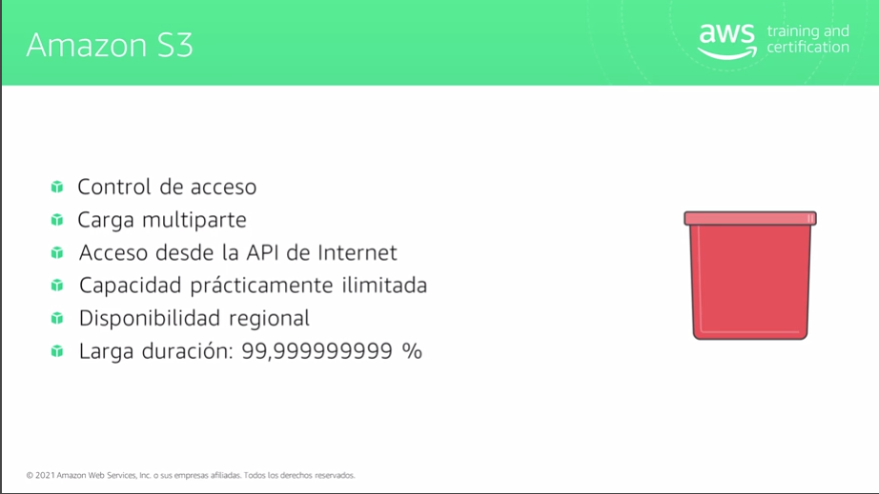
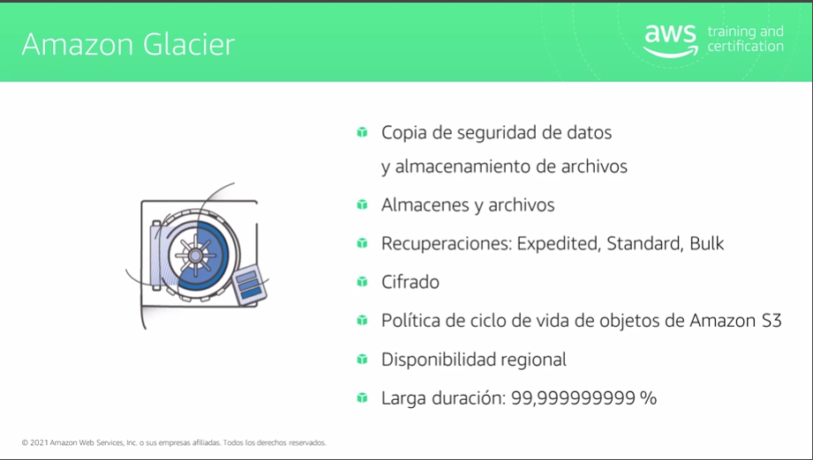

Control Acceso: IAM, Politicas Bucket, ACL |  | Bulk: Mas economico pero tiempo de recuperacion 12 horas
 |  | Expedite: Mas caro, tiempo de recuperacion 5 minutos
 |  | Estándar: 5 horas

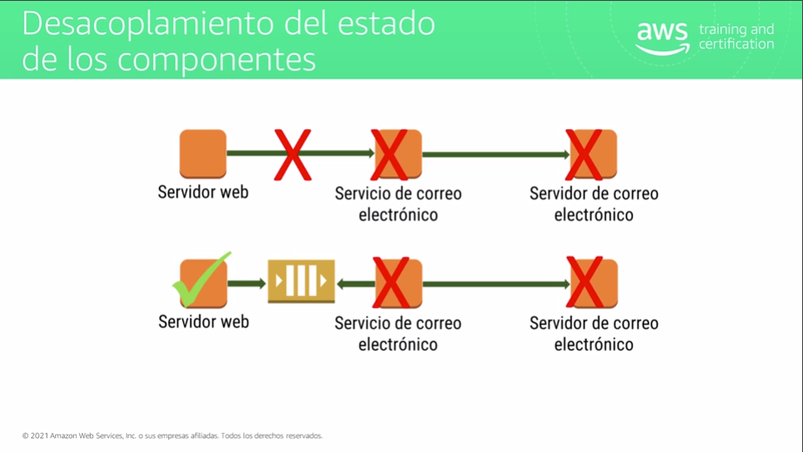
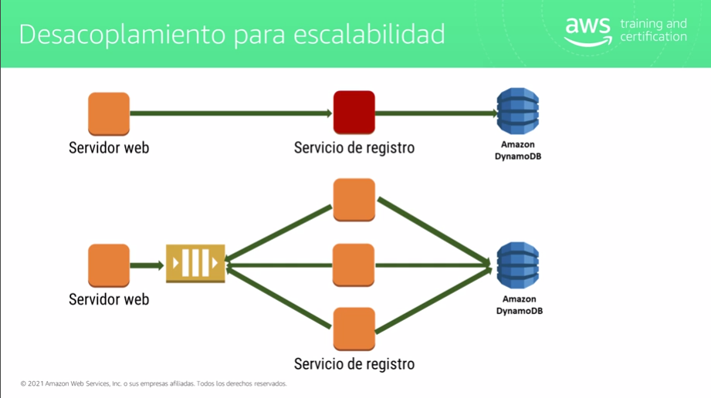

 |  | Cuando el servicio debe recibir una respuesta se aconseja utilizar balanceador de lo contrario una cola

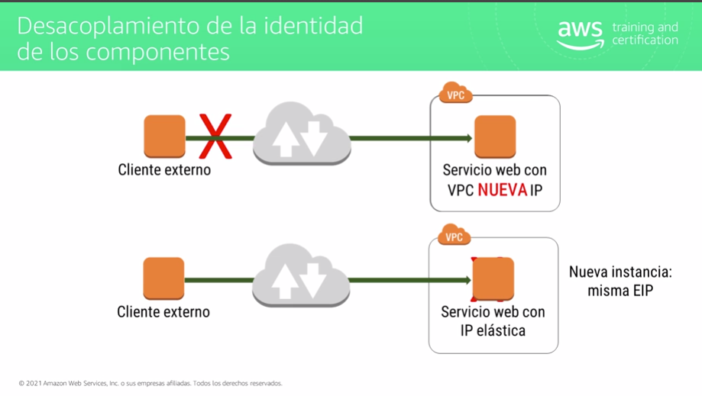
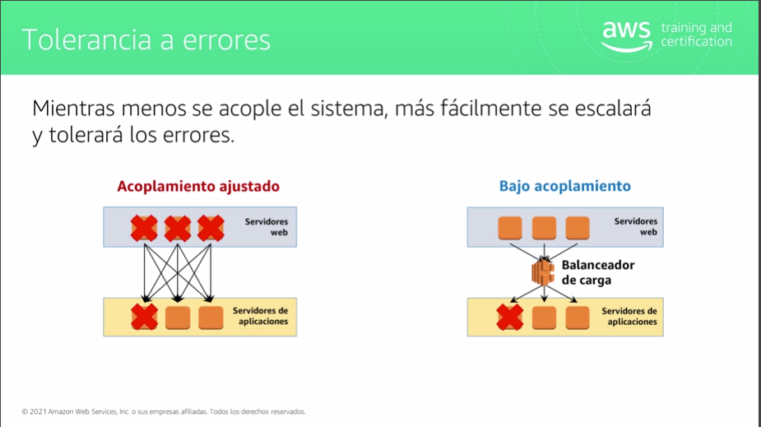

Ip Elastica se propaga de un servidor a otro

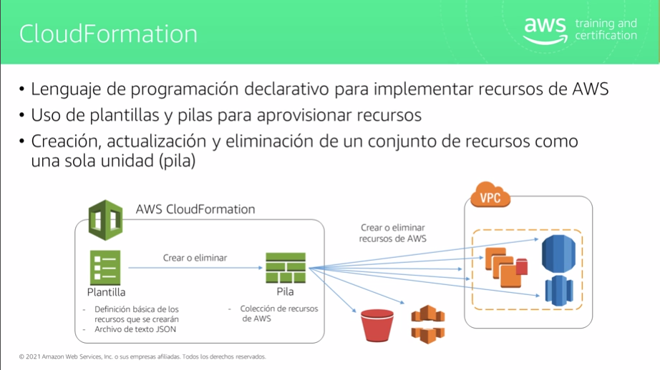
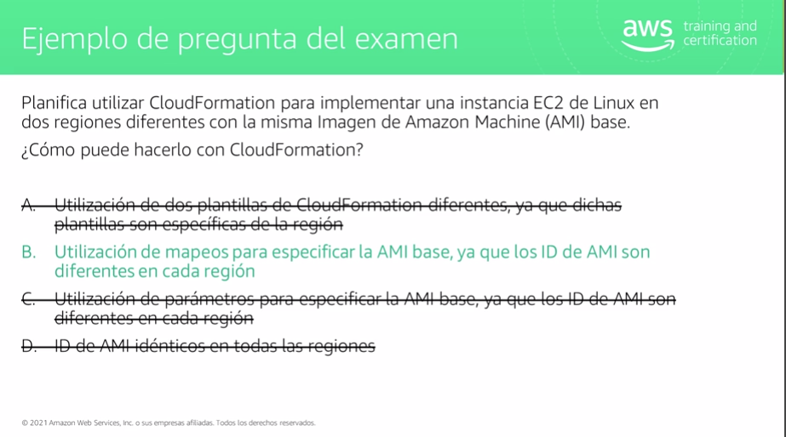

Permite archivos JSON y YAML, promueve la resilencia al poder recrear la infra desde 0

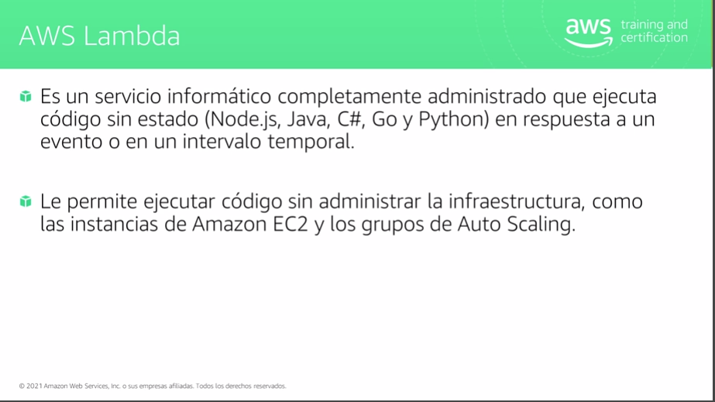
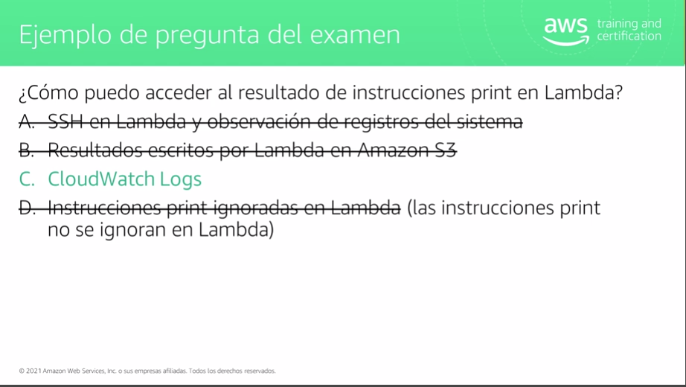

Paga por invocacion y tiempo de ejecucion |  |  | Lamda no permite acceso por SSH y escribe en CloudWatch

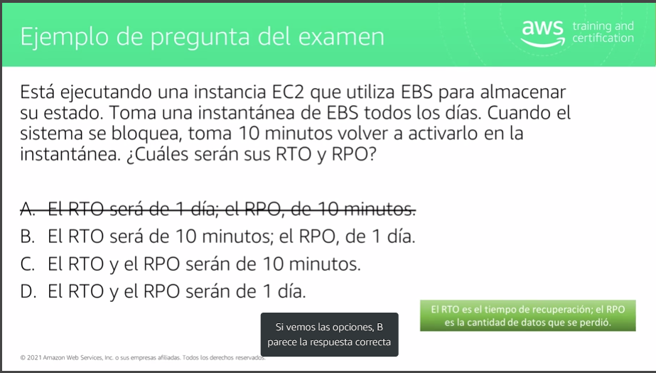
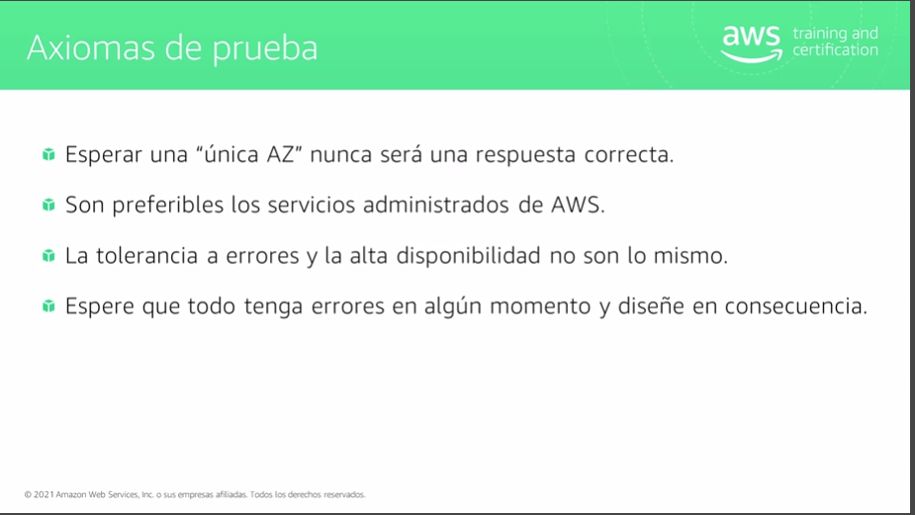

RTO: Objetivo de Tiempo de recuperacion (Tiempo de recuperarse el sistema -seg,min,hor-) |  | Tolerancia a Errorres: El sistema oculta el error a los usuarios sin perdida del servicio
RPO: Objetivo de Punto de recuperacion (Cantidad de datos que se pierden si hay un error) |  | Alta disponibilidad:El sistema siempre fucncionara y puede conmutar por error si hay un error

Exam Readiness: AWS Certified Solutions Architect – Associate - Module 2 - Design Performant Architectures (Spanish)

